상품제안서
로지텍 정품 무소음 무선 키보드 마우스 콤보 MK295 | 상품코드: F14405

 |  |  |  |  |  |  | 02-412-0044 | www.easy1.co.kr
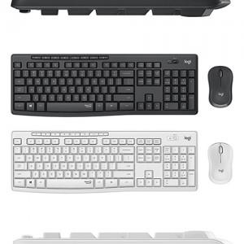

【상세/제작정보】

【인쇄/포장옵션】 | 레이저 / 포장지포장

【공급단가】 | 수량 | 50~ | 100~ | 500~ | 1,000~ | 2,000~
*VAT별도 | 단가 | 48,730원 | 46,930원 | 45,120원 | 43,320원 | 42,230원

【상품 URL】 | https://dev.easy1.co.kr:443/src/goods_detail.php?gdno=14405

